三分析
日々ロクは、３つの分析で人材の成長を図り経営体質を強化する |  |  |  |  |  |  |  |  |  |  |  | 制作／（株）一光社プロ 長山伸作 | page 1

 |  |  | 人生１００年時代がやって来ました。そうなると、企業寿命も１００年で考えないと有終の美を飾ることはできません。
 |  |  | 統計を見ると、１００年長寿企業はわずか１％の確率です。選ばれた企業しか存続できないのが現実です。
 |  |  | 経営力を、大きく六つの要素に分けて、バランスを計ってみましょう。どれか一つでも崩れると長生きはできません。

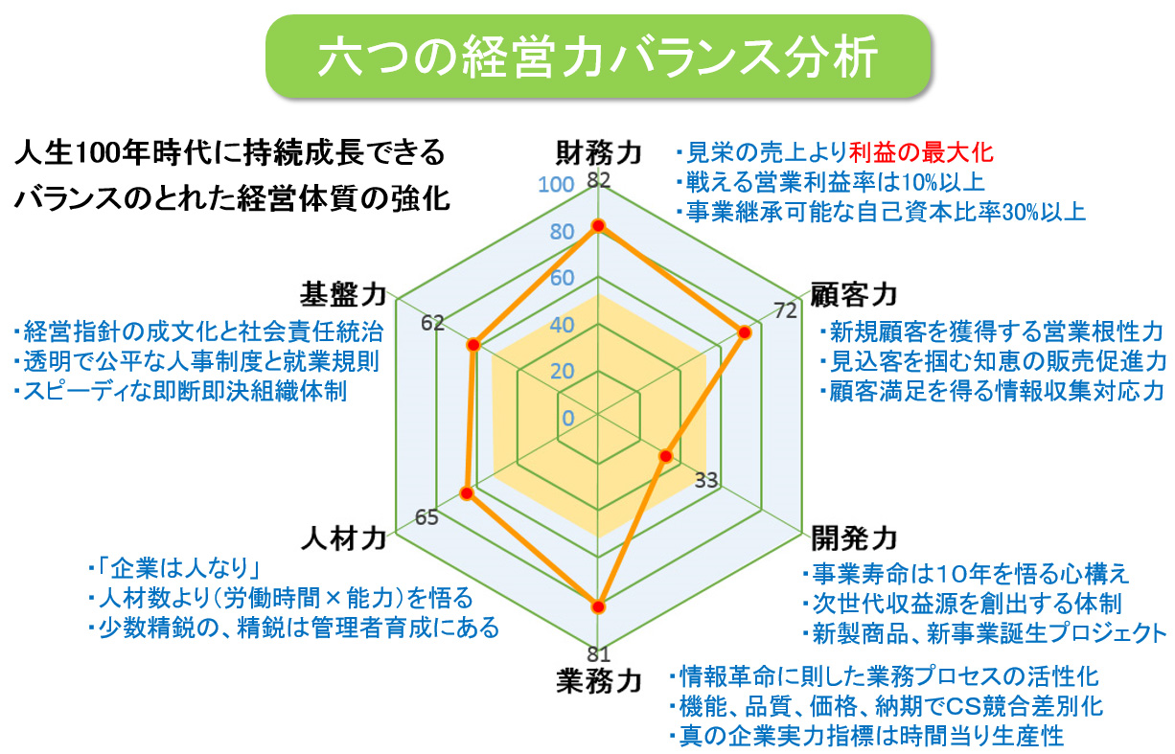

 |  | 上の例では、開発力が低い数値を示しています。新事業や新製商品開発が遅れると、既存事業の落ち込みに耐えられません。
 |  | 財務力の利益の最大化による未来投資を怠ると、１００年企業は成立しません。客観的に俯瞰できる長期計画は必須です。

1 | 経営力の６バランス分析 |  |  |  |  |  |  | 上書きして採点して下さい ↓ |  |  |  |  | page 2
 |  |  |  | ６経営力 | 評価科目 | 評価基準 |  | 評価点
 | 現状の経営力を確認してみましょう |  |  | 財務力 | いつでも事業継承可能な黒字体質と将来安全自己資本
 |  |  |  |  | 売上成長性 | 100%以下0点、126%以上10点 |  | 7 | 昨対売上比率
 |  |  |  |  | 営業利益率 | 0%以下0点、10%以上10点 |  | 6 | 営業利益÷売上高
 |  |  |  |  | 自己資本比率 | 0%以下0点、40%以上10点 |  | 6 | 貸借対照表 自己資本÷総資本
 |  |  |  | 顧客力 | （既存顧客＋新規顧客－離反顧客）×受注リピート率
 |  |  |  |  | 顧客増加率 | 100%以下0点、126%以上10点 |  | 6 | 営業販売促進力による昨対顧客増加率 当期顧客数÷前期顧客数
 |  |  |  |  | 客単価上昇率 | 100%以下0点、110%以上10点 |  | 4 | 機能アップによる昨対客単価上昇率 客単価＝売上高÷総受注数
 |  |  |  |  | リピート増加率 | 100%以下0点、110%以上10点 |  | 5 | 昨対リピート増加率 リピート率＝総受注数÷顧客数
 |  |  |  | 開発力 | 市場ニーズを先取りし未来収益源を創出する研究開発力
 |  |  |  |  | 開発人材率 | 人材率0%0点、10%以上10点 |  | 1 | 研究開発人材率＝研究開発人数÷総従業員数
 |  |  |  |  | 開発体制 | アイデア・プロジェクト制度と活動 |  | 2 | カイゼン＆アイデア提案表彰制度、プロジェクト試行などの整備体制
 |  |  |  |  | 開発率 | 100%以下0点、110%以上10点 |  | 1 | (新付加価値リニューアル製品＋新開発製品)÷全製品数
 |  |  |  | 業務力 | 機能・品質・価格・納期で競合差別化できる生産性の向上
 |  |  |  |  | 時間生産性 | 4千円以下0点、7千円以上10点 |  | 5 | 時間当り生産性＝付加価値額÷労働時間 日本5千円、米国8千円
 |  |  |  |  | 高付加価値化 | 設備投資、生産技術、ＩＴ自動化導入 |  | 5 | 付加価値の高い生産加工力、技術サービス力への設備投資と変革
 |  |  |  |  | 年間労働時間 | 2700h以上0点、2000h以下10点 |  | 8 | 残業は異常とする労働時間の適正化 改正労働法に準拠
 |  |  |  | 人材力 | 人材の確保と育成をワンセットにした最適な人材活用力
 |  |  |  |  | 人材増加率 | 100%以下0点、120%以上10点 |  | 3 | 昨対人材増加率 当期人材数÷前期人材数
 | 財務力 | 63 | Point |  | 充実研修制度 | 週40hの5%、2h充実研修で10点 |  | 10 | 早期戦力化、多能工(職)化へのキャリアアップ制度の充実
 | 顧客力 | 50 |  |  | 平均年俸 | 350万円以下0点、700万円10点 |  | 5 | (総人件費＋法定福利費)÷総従業員数 ※役員も含む
 | 開発力 | 13 |  | 基盤力 | 経営指針や制度・規則の成文化と浸透による内部統制
 | 業務力 | 60 |  |  | 経営指針 | 理念・ビジョン・方針・経営計画 |  | 10 | 経営指針を策定し毎年経営計画発表会で周知徹底できれば10点
 | 人材力 | 60 |  |  | 人事制度 | 就業規則・人事（賃金）制度など |  | 5 | 各種規則・制度の策定と運営。人間尊重の組織活性化と内部統制
 | 基盤力 | 70 |  |  | マニュアル | 標準化・業務プロセス・ＩＴシステム |  | 6 | 書類の標準化、業務プロセスの５Ｓ・報連相、基幹システムなどＩＴ化
経営基盤のコンセプトワーク
三つの哲学と三つの満足

2 | 職務の三課業労働分析 |  |  | 職務を主要課業、従属課業、協調課業に分類して、ムダの排除と効果的な働き方で労働時間を最適化する |  |  |  |  |  |  |  |  | page 3
 |  |  |  |  |  |  |  | 一年 | 8,760 | 時間
 |  |  |  |  |  | 設問に関して、太枠内に半角数値で上書き↓↓↓して下さい
 |  |  |  |  |  | 年間休日は何日ですか |  |  | 115 | 日 ※土日祝祭日は年間120日です |  |  |  |  | 時間
 |  |  |  |  |  | 年間有給休暇は平均何日ですか |  |  | 9 | 日 |  |  |  | 主要課業 | 1,446
 |  |  |  |  |  | 一日の所定労働時間は何時間ですか |  |  | 8.0 | 時間 ※週40時間（＝5日×8時間） |  |  |  | 従属課業 | 603
 |  |  |  |  |  | 一日平均何時間、残業しますか |  |  | 2.0 | 時間 |  |  |  | 協調課業 | 362
 |  |  |  |  |  | 一日平均の睡眠は何時間ですか |  |  | 7.0 | 時間／日 |  |  |  | 合計時間 | 2,410
 |  |  |  |  |  | 通勤時間は往復平均何時間ですか |  |  | 1.2 | 時間／日
 |  |  |  |  |  | 年間勤務日数は右の通り |  |  | 241 | 日です
 |  |  |  |  |  | 年間所定労働時間は右の通り |  |  | 1,928 | 時間（残業なし）
 |  |  |  |  |  | 残業を含む年間労働時間は右の通り |  |  | 2,410 | 時間（残業を含む）
 |  |  |  |  |  |  |  |  |  | ※橙色セルには計算式あり

 |  |  |  |  | 比率を上書きして下さい↓
 |  |  |  |  | 職務三課業 | 比率100% | 時間 | 解説 |  |  |  |  |  |  | 時間
 |  |  |  |  | 主要課業 | 60% | 1,446 | 職種別の専門技術を活かす貢献職務。能力向上、作業標準化、効率化 |  |  |  |  |  | 主要課業 | 1,446.0
 |  |  |  |  | 従属課業 | 25% | 603 | 前準備、後片付、事務処理等主要課業支援職務。ＩＴ自動化で時間短縮 |  |  |  |  |  | 従属課業 | 602.5
 |  |  |  |  | 協調課業 | 15% | 362 | 未来収益源創出の変革挑戦職務。カイゼン提案やプロジェクト参加協力 |  |  |  |  |  | 協調課業 | 361.5
 |  |  |  |  |  | 合計時間 | 2,410 | 目標設定時間を越えないこと |  |  |  |  |  | 通勤時間 | 289.2
 |  |  |  |  |  |  |  |  |  |  |  |  |  | 睡眠時間 | 2,555.0
 |  |  |  |  | 職務三課業別に具体的にタスクとして明細を記入し課業別に割合比率を書いてください |  |  |  |  |  |  |  |  | ライフ時間 | 3,505.8
 |  |  |  |  |  | ↓上書きして下さい |  |  |  |  |  |  |  |  | 8,760.0
 |  |  |  |  | 職種 | 法人営業職／顧客の創造活動により収益性の向上に貢献する |  |  |  |  | ↓太枠セルに上書きして下さい
 |  |  |  |  | 職務三課業 | タスク名 |  | 明細説明 |  |  | 比率100% | 時間
 |  |  |  |  | 主要課業-1 | 訪問提案情報収集営業 |  | リアル接触で親密度向上。アクセスタイムを含む |  |  | 50% | 723.0
 |  |  |  |  | 2 | リモート営業(Tel,Mail,DM) |  | アポ取り、ご機嫌伺い、イベント情報告知＆集客 |  |  | 10% | 144.6 |  |  | 訪問提案情報収集営業 | 723.0
 |  |  |  |  | 3 | 新規開拓販売促進活動 |  | 展示会出展営業、店頭営業、講演会＆イベント協力 |  |  | 10% | 144.6 |  |  | リモート営業(Tel,Mail,DM) | 144.6
 |  |  |  |  | 4 | 企画書、見積書作成 |  | 提案企画書、仕様書、見積書、契約書などの作成 |  |  | 10% | 144.6 |  |  | 新規開拓販売促進活動 | 144.6
 |  |  |  |  | 5 | 受注案件の工程管理 |  | 外注仕入、打ち合せ、工程管理、配送納品管理 |  |  | 5% | 72.3 |  |  | 企画書、見積書作成 | 144.6
 |  |  |  |  | 6 | キャリアアップ研修 |  | ＯＪＴ、プレゼンスキル、プロモーション研修 |  |  | 5% | 72.3 |  |  | 受注案件の工程管理 | 72.3
 |  |  |  |  | 7 | ホウレンソウミーティング |  | 朝MTG、週末MTG、月次MTG、部門MTG |  |  | 5% | 72.3 |  |  | キャリアアップ研修 | 72.3
 |  |  |  |  | 8 | その他顧客対応 |  | 打ち合せ、トラブル・クレーム対応など |  |  | 3% | 43.4 |  |  | ホウレンソウミーティング | 72.3
 |  |  |  |  | 9 | その他社内対応 |  | 打ち合せ、トラブル・クレーム対応など |  |  | 2% | 28.9 |  |  | その他顧客対応 | 43.4
 |  |  |  |  |  |  |  |  |  |  | 100% | 1,446.0 |  |  | その他社内対応 | 28.9
 |  |  |  |  |  |  |  |  |  |  |  |  |  |  | 帳票＆メール書類処理 | 150.6
 |  |  |  |  | 職務三課業 | タスク名 |  | 明細説明 |  |  | 比率100% | 時間 | page 4 |  | 職場５Ｓの徹底 | 150.6
 |  |  |  |  | 従属課業-1 | 帳票＆メール書類処理 |  | 伝票処理、システム入出力、メールや書類処理 |  |  | 25% | 150.6 |  |  | 顧客分析、目標管理分析 | 150.6
 |  |  |  |  | 2 | 職場５Ｓの徹底 |  | 職場とデスク回りの整理・整頓・清掃・清潔・躾 |  |  | 25% | 150.6 |  |  | チームワークフォロー | 150.6
 |  |  |  |  | 3 | 顧客分析、目標管理分析 |  | 顧客のＡＢＣ分析、日々ロク目標管理分析 |  |  | 25% | 150.6 |  |  | カイゼン提案 | 108.5
 |  |  |  |  | 4 | チームワークフォロー |  | 分担責任作業、代行チームワークシェア |  |  | 25% | 150.6 |  |  | アイデア提案 | 36.2
ワークライフ
バランス
 |  |  |  |  |  |  |  |  |  |  | 100% | 602.5 |  |  | プロジェクト参加 | 144.6
 |  |  |  |  |  |  |  |  |  |  |  |  |  |  | 多能工（職）化研修 | 72.3
 |  |  |  |  | 職務三課業 | タスク名 |  | 明細説明 |  |  | 比率100% | 時間
 |  |  |  |  | 協調課業-1 | カイゼン提案 |  | 生産性向上、コスト削減、環境改善提案 |  |  | 30% | 108.5
 |  |  |  |  | 2 | アイデア提案 |  | 未来志向、変革創造アイデア提案 |  |  | 10% | 36.2
 |  |  |  |  | 3 | プロジェクト参加 |  | カイゼン＆アイデア提案の早期解決プロジェクト参加 |  |  | 40% | 144.6
 |  |  |  |  | 4 | 多能工（職）化研修 |  | 守備範囲の拡大研修受講と資格取得 |  |  | 20% | 72.3
 |  |  |  |  |  |  |  |  |  |  | 100% | 361.5

3 | ＢＳＣ‐４視点分析評価 |  |  | バランススコアカードによる財務、顧客、業務、人材の４つの指標の予実達成率で公平に成果を評価する
 |  |  |  |  | 法人営業職例 |  | ↓上書きして下さい |  | ※日々ロクではアクションプランで目標管理します
 | ＢＳＣ重要指標目標達成率 |  |  |  | BSC視点 | 重要指標 | 目標達成率 | 備考
 |  |  |  |  | 財務 | 売上高 | 90% | 売上成長性は企業の持続発展には最重要の指標である
 |  |  |  |  |  | 付加価値額 | 85% | 売上高に比例させる粗利率の確保。値下げ圧力に屈しないこと
 |  |  |  |  | 顧客 | 受注数 | 89% | 顧客数×成約率×リピート率。業務の訪問営業数に比例する |  |  |  |  |  | 財務 売上高 | 90
 |  |  |  |  |  | 新規顧客数 | 42% | 対顧客数獲得率は10%以上目標。顧客の創造は営業の本分 |  |  |  |  |  | 財務 付加価値額 | 85
 |  |  |  |  | 業務 | 訪問営業数 | 74% | デジタルに頼らないリアル接触で信頼を得てニーズや情報を収集 |  |  |  |  |  | 顧客 受注数 | 89
 |  |  |  |  |  | 販促展開数 | 34% | 展示会、ＤＭ、メール配信などで見込客情報収集とテレアポ接触 |  |  |  |  |  | 顧客 新規顧客数 | 42
 |  |  |  |  | 人材 | 企画書数 | 61% | 成約率を上げる企画書・仕様書・見積書などの作成スキルアップ |  |  |  |  |  | 業務 訪問営業数 | 74
 |  |  |  |  |  | 研修受講数 | 56% | プロモーション、プレゼンテーションなど営業スキルアップ研修 |  |  |  |  |  | 業務 販促展開数 | 34
 |  |  |  |  |  | 付加価値額 | 12,723,000 | 円 売上高－外注仕入 |  |  |  |  |  | 人材 企画書数 | 61
 |  |  |  |  |  | 時間当り生産性 | 5,279 | 円 付加価値額÷労働時間 |  |  |  |  |  | 人材 研修受講数 | 56
 |  |  |  |  |  |  |  |  |  | 日本生産性本部2017年データ １＄：110円
150%
200%
 |  |  |  |  |  |  |  |  |  |  |  |  |  | 自社 | 5,279
 |  |  |  |  |  |  |  |  |  |  |  |  |  | 20位 日本 | 5,225
 |  |  |  |  |  |  |  |  |  |  |  |  |  | 16位 イタリア | 6,105
 |  |  |  |  |  |  |  |  |  |  |  |  |  | 10位 フランス | 7,458
 | ＢＳＣ８重要指標評価点 |  | 531 | Point |  |  |  |  |  |  |  |  |  | 9位 スイス | 7,480
 | ※人事考課対象 |  |  |  |  |  |  |  |  |  |  |  |  | 7位 ドイツ | 7,678
 | ※BSC重要指標はアクションプランで目標管理する |  |  |  |  |  |  |  |  |  |  |  |  | 6位 アメリカ | 7,920
 |  |  |  |  |  |  |  |  |  |  |  |  |  | 1位 アイルランド | 10,725
 |  |  |  |  |  |  |  |  |  |  |  |  | page 5
 | 目標管理「日々ロク」の運用と風土化で、組織を活性化し、生産性の向上で経営体質を健全強化する

社員スキルアップ
組織の活性化
労働時間の最適化
生産性の向上

 | 「日々ロク」の三つの活動方針
 | 1 | Ｐ・Ｆ・ドラッカー氏のＭＢＯ‐Ｓ（自律目標管理）を導入して、協調の自主的な職務分析、問題解決を通じてやる気モチベーションを高める
 | 2 | バランススコアカードの財務・顧客・業務・人材の４つの視点で遂行職務を公平に定量自動評価し、社員が納得する待遇改善を図る
 | 3 | 職務の三課業分類で、ムダを排し効果的な労働時間と人材数の最適化を図り、生産性の向上により財務基盤の将来安全性を高める
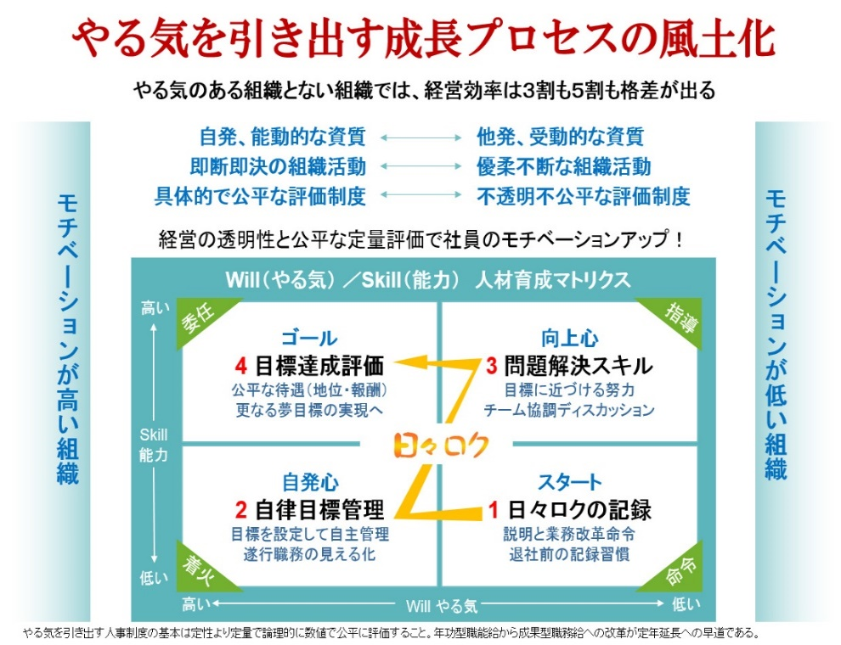
 | 人材の成長資質は、唯一「やる気」の継続根性

 |  | 熱意のある社員は６％
 |  | 米調査会社ギャロップによると日本企業の「熱意溢れる社員」の割合は６％。
 |  | 米国の３２％と比べ大幅に低く、132ヶ国のうち132位と最低ランクにある。
 |  | 2019/10/30日本経済新聞より

 |  | 150%- | やる気がある人 |  | 自発で上を目指す人

 |  | 100%- | 指示通りやる人 |  | 生産性100%の格差

 |  | 50%- | やる気がない人 |  | 指示通りやらない人

 |  | 製品名称 | 日々ロク目標管理システム
 |  | 製品仕様 | Microsoft Excel ver.2013 VBA組込
 |  | 製造年月 | 2019年10月25日シリーズ完成 |  |  |  |  | ＩＴ生産性改革には国の補助金制度が活用できます
 |  | 開発制作 | 長山 伸作 |  |  |  |  | 2020年から「日々ロク塾」を開講します
 |  | 販売代理 | 株式会社一光社プロ |  |  |  |  | 日々ロク導入、企業出張研修を実施しています
 |  |  | 〒457-0024 名古屋市南区赤坪町99-1 Tel.052-824-0521 |  |  |  |  | ご相談は | Tel.052-824-0521
 |  | セミナー | http://www.s-naga.jp/ |  |  |  |  |  | 日々ロク担当長山まで
 |  | 電子出版 | http://www.s-naga.jp/hibiroku.html

